Marzo 2023
Secretaría Nacional de Niñez, Adolescencia y Familia
Datos Estadísticos General Atenciones
El presente reporte recoge información de las atenciones a NNA realizadas por los programas de atención de la Secretaría Nacional de Niñez, Adolescencia y Familia. Además, contiene información de la cantidad de seguimientos realizados, que consiste en la atención social y psicológica posterior a la atención integral brindada en la institución. Los datos presentados corresponden a estadística acumulada del mes de enero a abril 2023, registrados por los programas mediante plantillas/tabla en Excel, es decir este reporte se basa mediante registros administrativos. Este reporte presenta estadísticas generales de atención de los programas donde se relacionan variables como sexo, grupos de edad y casos ingresados a SENNIAF.

Línea de Orientación, es línea de asistencia psicológica para niños, niñas, adolescentes y sus familias, que brinda atención vía telefónica o por medio de chat, para el manejo de las emociones en la crisis sanitaria COVID19, participación a talleres, capacitaciones, atenciones y seguimiento a situaciones asociadas a violencia que afecten a niños, niñas y adolescentes.

Datos del 1 de enero al 30 de abril 2023
Número de orientaciones por linea de servicio. Abril 2023.
Tipo de servicios | Total
TOTAL | 951
Llamadas Telefonica | 577
Chats WhatsApp | 269
Llamadas por WhatsApp | 105
Fuente: Departamento de Estadìstica. Senniaf, 2023.

Datos Estadísticos de Atenciones de Niños, Niñas y Adolescentes por parte de SENNIAF. Abril 2023.

Tabla 1. Número Total de Casos de NNA Atendidos en SENNIAF Por Mes. Abril de 2023 |  |  | Gráfico 2. Número Total de Casos Atendidos en SENNIAF Por Sexo del NNA. Abril 2023

Mes | No. De Casos
Total | 944 |  | Femenino | 428
Enero | 280 |  | Masculino | 516
Febrero | 242
Marzo | 208
Abril | 214 |  |  |  | 45% | 55%
Fuente: Departamento de Estadísticas, Senniaf 2023.

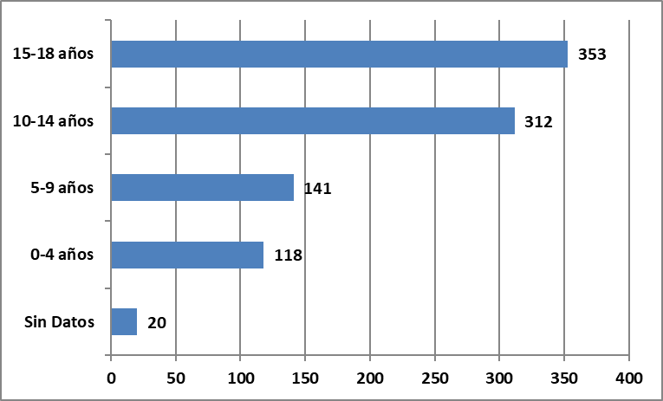
Gráfico 3. Número Total de Casos Atendidos en SENNIAF Por Rango de Edad del NNA. Abril de 2023
Número de Casos Atendidos, Según Grupo de Edad. Abril 2023.
Edad | No. de Casos
TOTAL | 944
Sin Datos | 20
0-4 años | 118
5-9 años | 141
10-14 años | 312
15-18 años | 353
Fuente: Departamento de Estadísticas, Senniaf 2023.

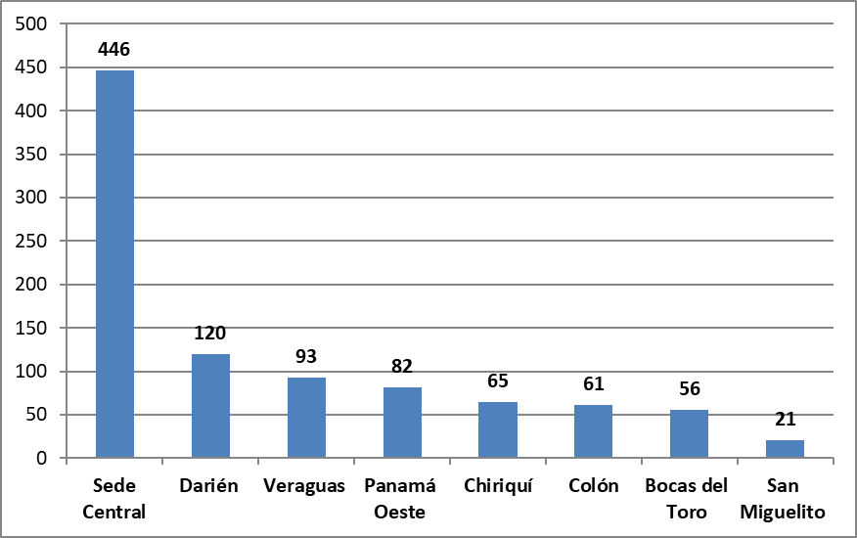
Gráfica 4. Número Total de Casos Atendidos en SENNIAF Por Sede. Abril de 2023
Número de Casos Atendidos, Según Sede. Abril 2023.
Sede | No. de Casos
TOTAL | 944
Sede Central | 446
Darién | 120
Veraguas | 93
Panamá Oeste | 82
Chiriquí | 65
Colón | 61
Bocas del Toro | 56
San Miguelito | 21
Fuente: Departamento de Estadísticas, Senniaf 2023.

Gráfica 5. Número Total de Casos Atendidos en SENNIAF Por Causal de Remisión de Caso. Abril de 2023.
Número de Casos Atendidos, Según Motivo de ingreso. Abril 2023.
Descripción de Causal | No. de Casos
TOTAL | 944
Protección | 187
Riesgo Social | 168
Problemas de Conducta | 152
Medida de Toque de Queda | 104
Conflictos familiares | 67
Orientaciones sociales a NNA | 62
Negligencia | 60
Maltrato | 54
Abuso Sexual | 37
Evasión de Hogar | 21
Conflictos con la Ley | 11
Madre Adolescentes | 6
Trabajo Infantil | 5
Consumo de Drogas | 4
Deserción Escolar | 2
Violencia Domestica | 2
Adolescente Embarazada | 1
Abandono | 1
Fuente: Departamento de Estadísticas, Senniaf 2023.

Seguimientos, 2023
Sede Central | 293
Veraguas | 83
Bocas Del Toro | 81
Colón | 62
Panamá Oeste | 42
San Miguelito | 27
Darien | 19
Gráfica 6. Número Total de Seguimientos de Casos en SENNIAF Por Sede. Abril de 2023
Número de Seguimiento de Casos, Según Sede. Abril 2023
Sede | No. de Casos
TOTAL | 607
Sede Central | 293
Veraguas | 83
Bocas Del Toro | 81
Colón | 62
Panamá Oeste | 42
San Miguelito | 27
Darien | 19
Fuente: Departamento de Estadísticas, Senniaf 2023.

Datos de intervenciones en Medidas Reeducativas, Fortalecimiento Familiar, Control y cumplimiento de calidad, Promoción de los Derechosy Prevención y Erradicación del Trabajo Infantil. Abril 2023

PROGRAMA |  | ACTIVIDAD |  | TIPO DE BENEFICIARIO | POBLACIÓN

FORTALECIMIENTO FAMILIAR |  | Taller de Formación" Desarrollando la Inteligencia Emocional" |  | Niños y Niñas ( Provincia de Colón) | 11
 |  | Taller de Formación ¿Por qué debo cambiar? |  | Adolescentes ( Provincia de Colón) | 16
 |  | Taller"Riesgos en Adolescentes" |  | Padres,Madres o Persona Responsable ( Provincia de Colón) | 8
 |  | Taller" Crianza Positiva" |  | Padres,Madres o Persona Responsable ( Provincia de Panamá Oeste) | 73
 |  | Talleres"Trabajar y Aprender en Familia" |  | Niños,Niñas y Adolescentes, Padres, Madres o Cuidadores, atendidos en SENNIAF | 104
 |  | Taller"Guía para adolescentes e identificación de riesgo en el aula de clases" |  | Estudiantes y Docentes de la Escuela Empalme,Provincia de Bocas del Toro | 159
 |  |  |  | Estudiantes y Docentes del IPT de Bocas del Toro | 173
 |  |  |  | Estudiantes y Docentes de la Escuela Padre Segundo Cano,Provincia de Herrera | 112
 |  |  |  | Estudiantes y Docentes del Centro Educativo Parita,Provincia de Herrera | 60
 |  |  |  | Estudiantes y Docentes del Colegio José Daniel Crespo,Provincia de Herrera | 99
 |  | Taller"Derechos de los Niños,Niñas y Adolescentes" |  | Colaboradores de Industria Toledano | 14
 |  | Entrega de Semillas para el Programa Estudiar sin Hambre |  | Familias de la comunidad de Nuevo Progreso,Distrito de Capira (Plan Colmena) | 12
 |  | Talleres"Conducta de Riesgo en Adolescentes, las Emociones,Autoestima y los Derechos y Deberes" |  | Niños,Niñas, Adolescentes y Padres de Familia de la comunidad de Playa Chiquita,distrito de Santa Isabel (Plan Colmena) | 22
 |  |  |  | Niños,Niñas,Adolescentes y Padres de Familia de la comunidad Palmira,distrito de Santa Isabel (Plan Colmena) | 52
MEDIDA REEDUCATIVA |  | Taller de Formación" Enojo, Ira e Impulsividad" |  | Adolescentes de la Provincia de Colón | 3

PREVENCIÓN Y ERRADICACIÓN DEL TRABAJO INFANTIL |  | Sensibilización"Ruta de Restitución de Derechos para los casos de Trabajo Infantil" |  | Equipo Técnico de la Regional de San Miguelito | 4
 |  | Sensibilización"Prevención y Erradicación del Trabajo Infantil" |  | Estudiantes de séptimo grado del Centro Educativo Fé y Alegría | 40
 |  |  |  | Estudiantes y Padres de Familia del Colegio Juay en la Provincia de Chiriquí | 64
 |  |  |  | Estudiantes de la Escuela Barranco Medio, Provincia de Bocas del Toro | 50
 |  | Volanteo "Prevención y Erradicación del Trabajo Infantil" |  | Locales Comerciales en Plaza Mirage y El Dorado | 50
 |  |  |  | Comunidad del Juay, Provincia de Chiriquí | 60
 |  |  |  | Locales Comerciales de la Provincia de Herrera | 10
 |  |  |  | Comunidad de Guabito, Provincia de Bocas del Toro | 60
ADOPCIÓN |  | Jornada de Formación,Capacitación y Divulgación de la Ley 46,General de Adopciones. |  | Equipo Técnico de la Regional de Bocas del Toro y Chiriquí | 9
PROMOCIÓN Y DIVULGACIÓN DE DERECHOS |  | Sensibilización"Derecho del Niño" |  | Padres de Familia del CEBG Carmen Solé Bosh del corregimiento de Juan Díaz | 35
 |  | Sensibilización"Derecho del Niño y Trato Digno" |  | Personal Técnico,Cuidadores y Administrativos de los Centros de Protección de la Provincia de Chiriquí y Comarca de Ngabe Buglé | 65
CONTROL Y CUMPLIMIENTO DE CALIDAD |  | Supervisión a los Centros de Protección por el equipo de coordinación del Departamento de Control y Cumplimiento (SENNIAF) en conjunto con el Comité Nacional de Supervisión |  | Centros de Protección Supervisados de acuerdo al Decreto Ejecutivo N°404 de 30 de octubre de 2020. | 10

